Test
No | Test Scenario | Type | Test Case | Precondition | Test Step | Expected result | Status | Picture | Tester Name
1 | Register | Positif | User melakukan pendaftaran dengan mengisi form tersedia (email, password, re-password) | User memiliki email yang valid dan belum terdaftar sebelumnya | 1. Buka url website https://risol.vercel.app/ 2. Klik tombol "Register" 3. Input data register (email, password, re-type password) 4. Klik tombol register | Tombol register aktif dan user akan menerima pesan email verifikasi akun | Pass | 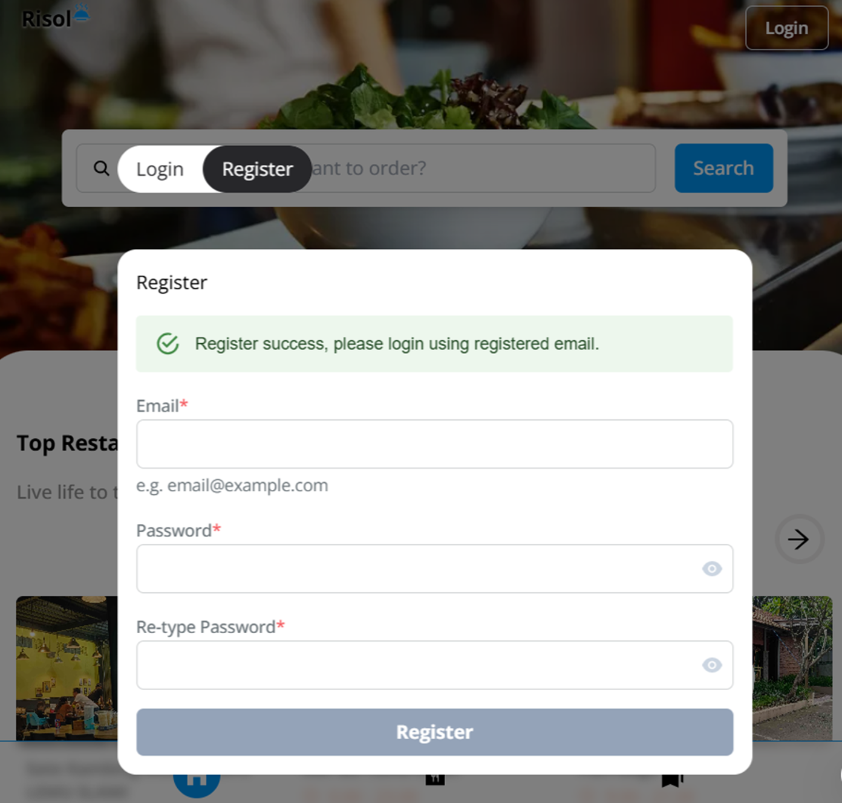 | Nabila Asshafa Putri
2 | Register | Negatif | User memasukkan email dengan format yang salah | User mengisi form dengan email yang tidak sesuai format standar (contoh: tanpa domain) | 1. Buka url website https://risol.vercel.app/ 2. Klik tombol "Register" 3. Masukkan email dengan format yang salah (misalnya tanpa "@" atau domain) 4. Klik tombol register | Muncul pesan error yang memberitahukan bahwa format email salah | Pass | 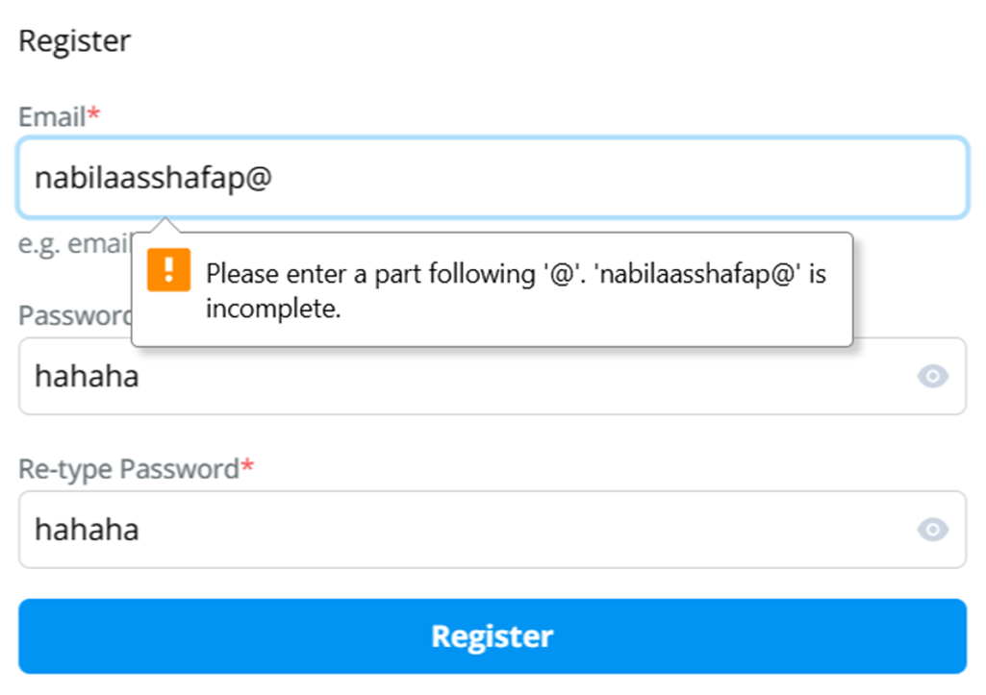 | Nabila Asshafa Putri
3 | Register | Negatif | User mengosongkan salah satu field | User tidak mengisi salah satu dari field (email, password, atau re-password) | 1. Buka url website https://risol.vercel.app/ 2. Klik tombol "Register" 3. Mengisi data dan mengosongkan salah satu field 4. Klik tombol register | Tombol register tidak aktif | Pass | 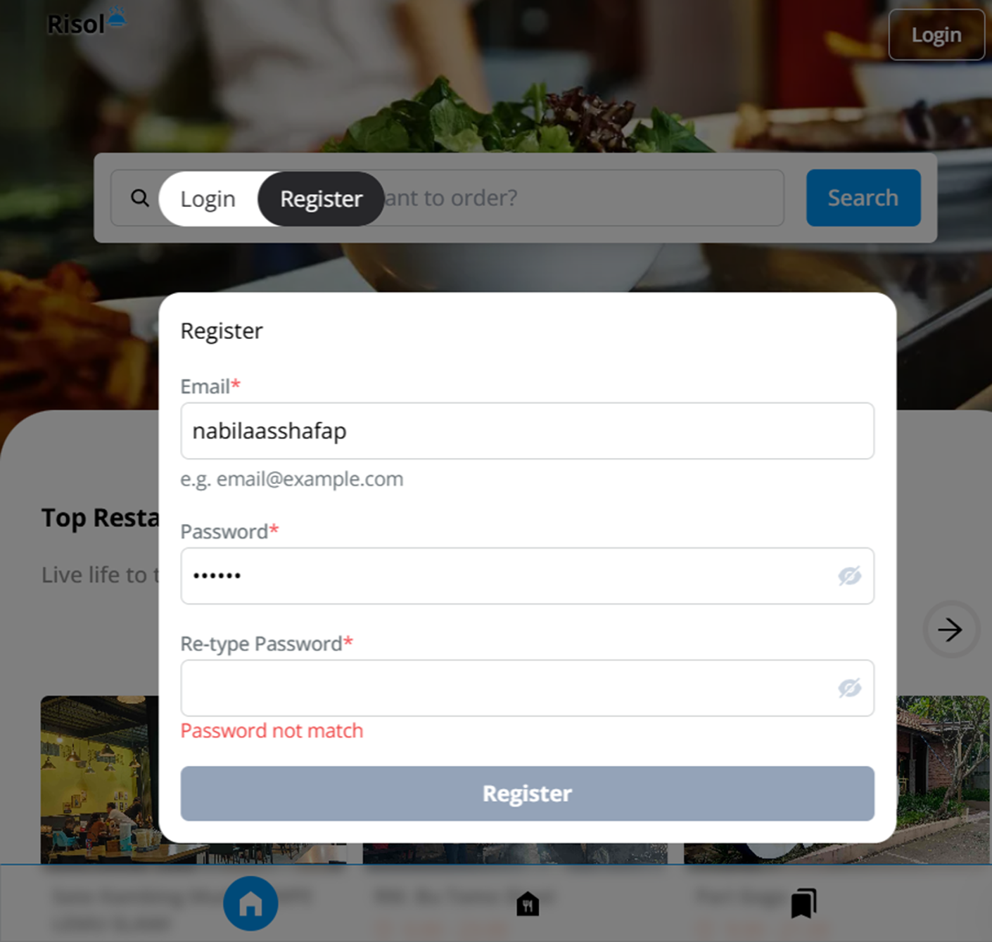 | Nabila Asshafa Putri
4 | Register-Verifikasi akun pengguna | Positif | Memverifikasi akun pengguna setelah registrasi | User sudah berhasil melakukan pendaftaran dan menerima email verifikasi | 1. Buka email yang dikirim ke pengguna 2. Klik link verifikasi yang ada di email 3. Sistem menampilkan halaman sukses verifikas | Pengguna diarahkan ke halaman sukses verifikasi yang menyatakan akun aktif | Pass |  | Nabila Asshafa Putri
5 | Login | Positif | User melakukan login menggunakan email dan password yang sudah terdaftar | Customer - email sudah diverifikasi | 1. Buka url website https://risol.vercel.app/ 2. Klik tombol "Login" 3. Masukkan email dan password yang valid 4. Klik tombol login | User berhasil login | Pass |  | Nabila Asshafa Putri
6 | Login | Negatif | User melakukan login menggunakan email dan password yang belum pernah terdaftar/salah | Customer - email belum diverifikasi | 1. Buka url website https://risol.vercel.app/ 2. Klik tombol "Login" 3. Masukkan email dan password yang salah 4. Klik tombol login | Menampilkan pesan error berupa "Login Details Incorrect. Please try again." | Pass |  | Nabila Asshafa Putri
7 | Logout | Positif | User logout dari aplikasi risol | Customerl - sudah login | 1. User login ke aplikasi 2. Klik ikon profile 3. Klik "Log out" | - User berhasil logout -User diarahkan ke halaman login | Pass |  | Nabila Asshafa Putri
8 | Reset password | Positif | User klik "forgot password" | User sudah memiliki akun terdaftar | 1. Buka url website https://risol.vercel.app/ 2. Klik tombol "Login" 3. Klik link "Forgot Password?". 4. Masukkan email 5. Klik tombol "send request" 6. Periksa email | - Terdapat pesan di email untuk reset password | Fail |  | Nabila Asshafa Putri
9 | Fitur Home | Positif | User ingin mencari restoran menggunakan search bar | - Guest (belum login) - Customer (sudah login) | 1. User berhasil login ke aplikasi 2. Ketik nama restoran yang akan dicari 3. Klik tombol "search" | Halaman akan menampilkan daftar restoran yang sesuai dengan nama yang dicari | Pass |  | Nabila Asshafa Putri
10 | Fitur Home | Positif | User ingin mencari restoran menggunakan tombol swipe kanan kiri | - Guest (belum login) - Customer (sudah login) | 1. User berhasil login ke aplikasi 2. Klik icon swipe kanan & kiri | - Tombol berfungsi - Menampilkan daftar resto | Pass |  | Nabila Asshafa Putri
11 | Fitur Resto | Positif | User dapat memfilter (berdasarkan meja atau lokasi) | - Guest (belum login) - Customer (sudah login) | 1. User berhasil login ke aplikasi 2. Klik menu "restourant" 3. Klik box checked by table capacity atau locations 4. Klik tombol "filter" | - Halaman menampilkan resto yang sudah di filter | Fail |  | Nabila Asshafa Putri
12 | Fitur Resto | Positif | User dapat melihat detail informasi resto | - Guest (belum login) - Customer (sudah login) | 1. User berhasil login ke aplikasi 2. Klik menu "restourant" 3. Klik salah satu resto | Halaman menampilkan detail informasi tentang restoran | Pass |  | Nabila Asshafa Putri
13 | Fitur Resto | Positif | User dapat melihat alamat restoran | - Guest (belum login) - Customer (sudah login) | 1. Pilih menu resto 2. Klik "show map" | Halaman akan menampillkan detail lokasi restoran | Pass |  | Nabila Asshafa Putri
14 | Fitur Resto | Positif | User dapat melakukan booking dengan input tanggal (kalender) | - Guest (belum login) - Customer (sudah login) | 1. Pilih menu resto 2. Klik "see kalender" 3. Pilih tanggal yang diinginkan | Halaman akan menampillkan kalender - User memilih dan pilihan akan muncul dilayar | Pass |  | Nabila Asshafa Putri
15 | Fitur Resto | Positif | User dapat melakukan booking resto | - Guest (belum login) - Customer (sudah login) | 1. Pilih restoran yang ingin dipesan 2. Gulir kebawah hingga sampai pada komponen pengecekan ketersediaan meja 3. Klik "see calender" untuk memilih tanggal 4. Pilih waktu yang diinginkan 5. Pilih meja yang diinginkan 6. Klik tombol "Book Now" 7. User mengisi kelengkapan data pada form reservasi 8. Klik tombol "continue to payment" | - Di direct ke halaman kelengkapan form booking dan diminta untuk mengisi detail kontak booking - Direct ke halaman payment | Pass |  | Nabila Asshafa Putri
16 | Fitur Resto | Negatif | User melakukan booking resto - mengosongkan data (waktu) | - Guest (belum login) - Customer (sudah login) | 1. Pilih restoran yang ingin dipesan 2. Gulir kebawah hingga sampai pada komponen pengecekan ketersediaan meja 3. Klik "see calender" untuk memilih tanggal 4. Pilih meja yang diinginkan 5. Klik tombol "Book Now" | Terdapat pesan error "Booking Process Fail You must choose a reservation duration first" | Pass |  | Nabila Asshafa Putri
17 | Fitur Resto | Negatif | User tidak dapat melakukan booking resto | Guest (belum login) | 1. Pilih restoran yang ingin dipesan 2. Gulir kebawah hingga sampai pada komponen pengecekan ketersediaan meja 3. Klik "see calender" untuk memilih tanggal 4. Pilih waktu yang diinginkan 5. Pilih meja yang diinginkan 6. Klik tombol "Book Now" | Terdapat pesan error "booking process fail" | Pass | 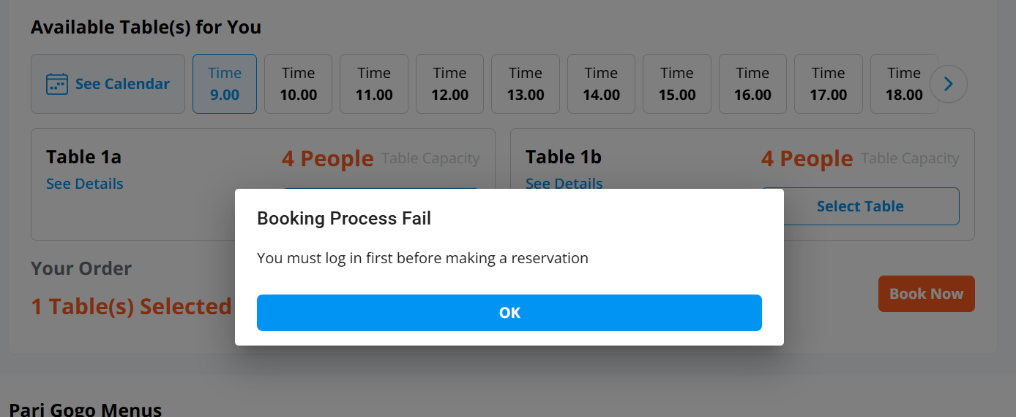 | Nabila Asshafa Putri
18 | Fitur Resto | Positif | User dapat mengubah layout meja | Customer | 1. Pilih restoran yang ingin dipesan 2. Gulir kebawah hingga sampai pada komponen pengecekan ketersediaan meja 3. Klik "see calender" untuk memilih tanggal 4. Pilih waktu yang diinginkan 5. Pilih meja yang diinginkan 6. Klik tombol "Book Now" 7. Gulir kebawah hingga dibagian "customize table" 8. klik tombol edit mode 9. Tahan dan pindahkan posisi meja dengan cara ditahan lalu atur sesuai keinginan 10. Klik tombol save | Posisi meja berhasil diubah | Pass |  | Nabila Asshafa Putri
19 | Payment Method | Positif | User memilih metode pembayaran "Virtual Account" | Customer | 1. User berhasil sampai ke halaman metode pembayaran 2. Pilih metode pembayaran "Virtual Account" | Halaman menampilkan daftar bank yang mendukung virtual account | Pass |  | Nabila Asshafa Putri
20 | Payment Method | Positif | User memilih metode pembayaran "Convenience Store" | Customer | 1. User berhasil sampai ke halaman metode pembayaran 2. Pilih metode pembayaran "Convenience Store" | Halaman akan menampilkan daftar convenience store yang dapat memproses pembayaran | Pass |  | Nabila Asshafa Putri
21 | Payment Method | Positif | User memilih opsi "full payment" | Customer | 1. User berhasil sampai ke halaman metode pembayaran 2. Pilih metode pembayarannya 3. Pilih opsi payment type "full payment" 4. Klik tombol "pay" | Halaman akan menampilkan kode untuk membayar biaya reservasi | Pass |  | Nabila Asshafa Putri
22 | Payment Method | Positif | User memilih opsi "down payment" | Customer | 1. User berhasil sampai ke halaman metode pembayaran 2. Pilih metode pembayaran 3. Pilih opsi payment type "down payment" 4. Klik tombol "pay" | Halaman akan menampilkan kode untuk membayar biaya reservasi | Pass |  | Nabila Asshafa Putri
23 | Payment Method | Positif | User sudah melakukan payment secara asli | Customer | 1. User berhasil ke halaman metode pembayaran 2. User sudah mendapat kode pembayaran 3. Klik tombol "Ya, saya sudah membayar" | - User berhasil booking restoran online - Pada halaman booking tertera "Sudah dibayar" | Pass |  | Nabila Asshafa Putri
24 | Payment Method | Negatif | User belum melakukan payment secara asli | Customer | 1. User berhasil ke halaman metode pembayaran 2. User sudah mendapat kode pembayaran 3. Klik tombol "Ya, saya sudah membayar" | - User belum berhasil booking restoran - Pada halaman my booking masih berstatus "waiting for payment" | Pass |  | Nabila Asshafa Putri
25 | Fitur Profile | Positif | User dapat mengubah informasi profile | Customer | 1. User berhasil login 2. Klik fitur profile 3. Input data yang akan diubah 4. Klik tombol save | Data berhasil diubah | Pass |  | Nabila Asshafa Putri
26 | Fitur Profile | Positif | User dapat melihat history booking restoran online | Customer | 1. User berhasil login 2. Klik fitur profile 3. Klik My booking | Halaman menampilkan daftar history booking restoran online | Pass |  | Nabila Asshafa Putri
27 | Fitur Partner | Positif | User dapat mendaftarkan tempat restoran | Customer | 1. User berhasil login 2. Klik fitur partner 3. Gulir kebawah 4. Klik tombol "Join now" | User akan diarahkan kehalaman pengisian formulir pendaftaran partner | Pass |  | Nabila Asshafa Putri

